Sheet1
■UACの有効無効

HKEY_LOCAL_MACHINE\SOFTWARE\Microsoft\Windows\CurrentVersion\Policies\System の EnableLUA が
0：無効
1：有効

■ユーザーアカウント制御の設定

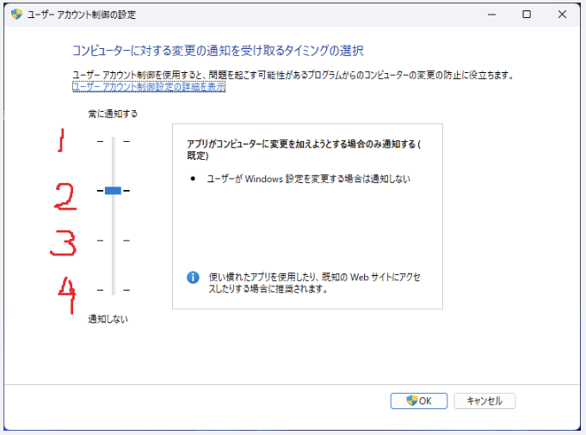

■アプリが管理者権限で起動しているかどうか見る方法

■各設定値/ログインユーザーでの管理者特権の値とGetTokenInformation関数の値の関係

UAC有効無効 | 起動方法 | ユーザー | ユーザーアカウント制御 | 管理者特権
0(無効) | 通常起動(スタートメニューでアプリをクリック) | 管理者ユーザー | 1～4 | はい
 |  | 一般ユーザー | 1～4 | いいえ
 | 管理者として起動(スタートメニューで管理者として起動を選択) | 管理者ユーザー | 1～4 | はい
 |  | 一般ユーザー | 1～4 | いいえ
1(有効) | 通常起動(スタートメニューでアプリをクリック) | 管理者ユーザー | 1～4 | いいえ
 |  | 一般ユーザー | 1～4 | いいえ
 | 管理者として起動(スタートメニューで管理者として起動を選択) | 管理者ユーザー | 1～4 | はい
 |  | 一般ユーザー | 1～4 | はい

